Sheet1
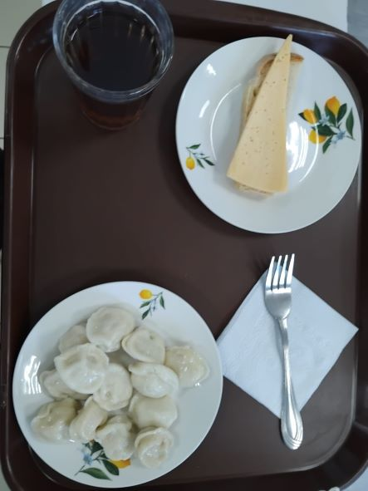
Школа | МБОУ Большекирсановская сош имени Героя Советского Союза Хайло В.А. |  |  | Отд./корп |  |  |  | День | 2024-02-29

Прием пищи | Раздел | № рец. | Блюдо | Выход, г | Цена | Калорийность | Белки | Жиры | Углеводы
Завтрак | гор.блюдо | 392 | пельмени мясные отварные (полуфабрикат) | 200.00 | 59.69 | 341.00 | 21.10 | 12.45 | 36.05
 | гор.напиток | 377 | чай | 180.00 | 1.15 | 56.01 | 0.12 | 0.02 | 13.73
 | хлеб | н | хлеб пшеничный | 20.00 | 2.64 | 46.00 | 1.52 | 0.16 | 9.40
 |  | 15 | сыр порциями | 20.00 | 17.20 | 72.00 | 4.64 | 5.90 | 0.00

Завтрак 2 | фрукты

Обед | закуска
 | 1 блюдо |  | .
 | 2 блюдо
 | гарнир
 | сладкое
 | хлеб бел.
 | хлеб черн.

 |  |  |  | 420.00 | 80.68 | 515.01 | 27.38 | 18.53 | 59.18

